信用交易
融资融券市场交易数据统计(2024-01-15)

标的证券 | 融资融券余额（亿元） | 融资余额（亿元） | 融券余额（亿元） | 融资买入额（亿元） | 融资融券规模变化（亿元） | 融资余额增幅(‰) | 融券余额增幅(%)
统计数据 | 16,390.17 | 15,696.00 | 681.75 | 402.64 | 2.03 | 0.63 | -1.14
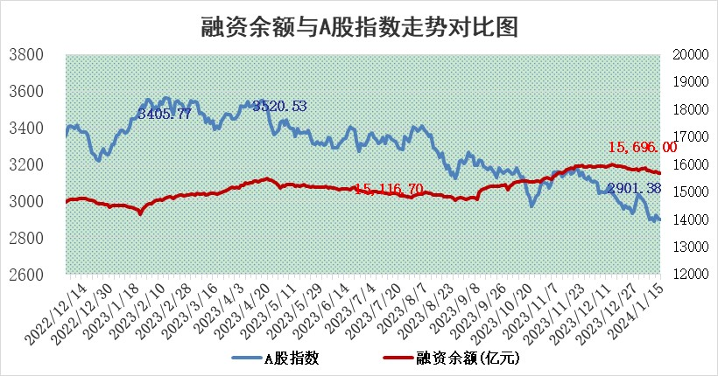

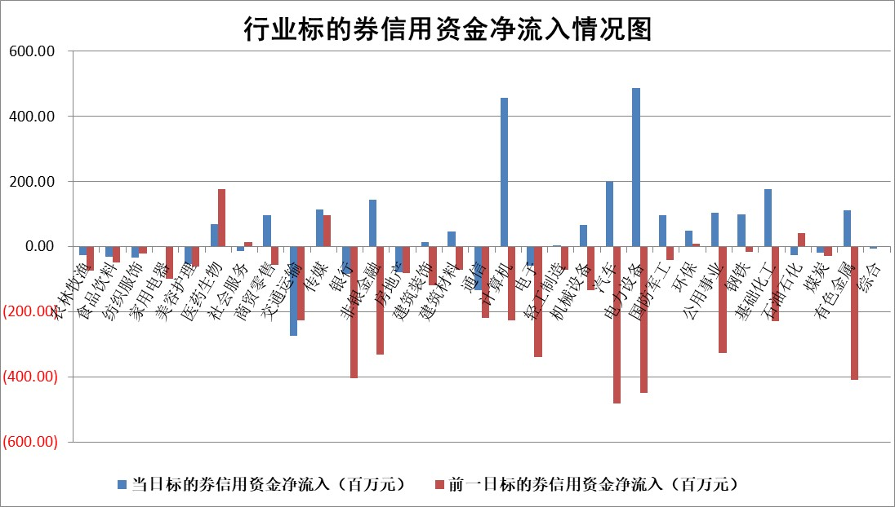

 |  |  |  |  |  |  |  | 2

标的基金代码 | 标的基金简称 | 融资余额/市值(%) | 融资余额增幅(%) | 融资买入额/成交金额(%) | （融资余额净增额-融券余额净增额）/市值(‱) | 融券余额降幅(%) | ABS[（融资余额净增额-融券余额净增额）/市值净增额-1](%)
159902 | 华夏中小板ETF | 0.00 | 0.00 | 0.00 | 0.00 | 0.00 | 100.00
159915 | 易方达创业板ETF | 4.72 | 1.90 | 34433.70 | 10.12 | 13.43 | 110.74
159919 | 嘉实沪深300ETF | 2.76 | -0.01 | 8.58 | 0.22 | 10.67 | 101.49
159920 | 华夏恒生ETF | 64.61 | 0.07 | 10.32 | 4.32 | 0.00 | 100.00
159922 | 嘉实中证500ETF | 0.91 | 0.34 | 3.72 | 2.06 | 0.71 | 106.96
159925 | 南方沪深300ETF | 2.00 | -0.24 | 0.61 | -0.49 | 0.00 | 95.95
159928 | 消费ETF | 1.23 | -0.33 | 2.79 | 0.28 | 11.35 | 100.56
159934 | 易方达黄金ETF | 223.63 | -0.05 | 19.23 | -10.65 | 0.00 | 116.41
159939 | 全指信息技术ETF | 1.10 | 0.34 | 57.61 | 0.38 | 0.43 | 100.89
159940 | 全指金融地产ETF | 0.13 | -0.04 | 0.00 | 0.00 | 0.00 | 100.02
159995 | 半导体芯片ETF | 3.44 | -0.74 | 113.51 | -2.69 | -0.79 | 111.17
159997 | 天弘中证电子ETF | 2.05 | 2.58 | 2.50 | 5.16 | 0.00 | 100.00
159998 | 天弘中证计算机主题ETF | 0.76 | 7.29 | 0.11 | 5.13 | -0.22 | 105.92
510050 | 华夏上证50ETF | 7.81 | -0.20 | 218.84 | -0.72 | 13.89 | 103.21
510180 | 华安上证180ETF | 0.56 | -0.04 | 0.92 | -0.04 | -13.41 | 99.35
510880 | 华泰柏瑞红利ETF | 0.36 | 8.13 | 3.89 | 2.04 | -14.77 | 95.68
510900 | 易方达恒生H股ETF | 80.91 | -0.10 | 2.16 | -8.17 | 0.00 | 81.38
511010 | 5年期国债ETF | 10.77 | 0.03 | 0.18 | 0.35 | 0.00 | 99.80
511380 | 可转债及可交换债券ETF | 8.22 | -3.01 | 29.25 | -25.48 | -0.02 | 306.66
512000 | 全指证券ETF | 9.04 | -0.24 | 22.64 | -2.43 | -0.72 | 91.58
512010 | 沪深300医药卫生ETF | 6.20 | -1.05 | 45.54 | -7.90 | -7.20 | 5.46
512070 | 沪深300非银ETF | 2.39 | -3.70 | 232.22 | -10.01 | -24.29 | 104.08
512400 | 南方中证申万有色金属ETF | 2.53 | -5.26 | 0.34 | -13.21 | 3.77 | 89.12
512580 | 广发中证环保产业ETF | 1.53 | -3.06 | 0.35 | -4.80 | 1.58 | 97.32
512660 | 国泰中证军工ETF | 4.12 | 0.39 | 18.40 | 3.40 | 6.50 | 101.90
512800 | 华宝中证银行ETF | 14.79 | 0.07 | 1.46 | -0.33 | -4.75 | 100.38
512980 | 广发中证传媒ETF | 1.13 | -6.45 | 81.98 | -9.03 | -9.37 | 131.71
515030 | 华夏中证新能源汽车ETF | 2.61 | -1.25 | 25.96 | -2.19 | 6.45 | 98.78
515050 | 华夏中证5G通信主题ETF | 1.42 | -0.15 | 8.23 | -0.38 | -6.37 | 102.24
515070 | 华夏中证人工智能ETF | 3.37 | 1.90 | 6.49 | 6.43 | 0.82 | 109.61
标的股票比较指标 |  | 融资余额/流通A股市值(%) | 融资余额增幅(%) | 融资买入额/成交金额(%) | （融资余额净增额-融券余额净增额）/流通A股市值(‱) | 融券余额降幅(%) | ABS[（融资余额净增额-融券余额净增额）/流通A股市值净增额-1](%)
前十名标的个股 |  | 阳光城 | 公元股份 | 重庆钢铁 | 迈信林 | 龙溪股份 | 北方华创
 |  | 搜于特 | 金盘科技 | 中国能建 | 公元股份 | 文峰股份 | 恒辉安防
 |  | 紫鑫药业 | 海兴电力 | 蓝盾光电 | 杭州柯林 | 百川能源 | 鸿博股份
 |  | 嘉凯城 | 迈信林 | 京东方A | 雪天盐业 | 德林海 | 时代电气
 |  | 宋都股份 | 杭州柯林 | 酒钢宏兴 | 狄耐克 | 春晖智控 | 威腾电气
 |  | 美好置业 | 有方科技 | 兴业矿业 | 有方科技 | 福达合金 | 深圳瑞捷
 |  | 中天金融 | 深圳新星 | 山东钢铁 | 大连电瓷 | 聆达股份 | 鞍重股份
 |  | 庞大集团 | 东华科技 | 云海金属 | 东华科技 | 蕾奥规划 | 诺普信
 |  | 泽达易盛 | 华银电力 | 张小泉 | 澜起科技 | 曼卡龙 | 华银电力
 |  | 蓝光发展 | 大连电瓷 | 威腾电气 | 江苏吴中 | 朗特智能 | 久祺股份
后十名标的个股 |  | 步步高 | 神马电力 | 新诺威 | 新易盛 | 法本信息 | 品茗科技
 |  | 鸿达兴业 | 嘉寓股份 | 步步高 | 奥雅股份 | 海晨股份 | 西力科技
 |  | 天沃科技 | 新凤鸣 | 鸿达兴业 | 平潭发展 | 宏昌科技 | 鹿山新材
 |  | 金圆股份 | 菲利华 | 天沃科技 | 致远新能 | 申华控股 | 剑桥科技
 |  | 哈工智能 | 汇成股份 | 金圆股份 | 宏微科技 | 天力锂能 | 盛弘股份
 |  | 正邦科技 | 久祺股份 | 哈工智能 | 玉马遮阳 | 科森科技 | 超捷股份
 |  | 华铁股份 | 中粮糖业 | 正邦科技 | 久祺股份 | 万胜智能 | 泰福泵业 | ;
 |  | 中国中期 | 明志科技 | 华铁股份 | 远信工业 | 汉威科技 | 雪天盐业
 |  | 慧辰股份 | 奥来德 | 中国中期 | 江苏北人 | 达嘉维康 | 泰恩康
 |  | 新华联 | 太平鸟 | 慧辰股份 | 博云新材 | 科威尔 | 天威视讯
说明：1.以上普通交易数据和信用交易数据皆以交易日收盘后数据为基准；2.上述标的证券总数据只计算标的证券市场总数据，不包括从标的证券中调出去标的证券数据，所以与交易所公布的总值略有不同； 3.上述行业采用申万一级行业分类；4.以上标的基金和标的个股中比较的6个指标值中：前5个（从左至右）为正向指标，值越大排名越靠前；第6个为逆向指标，值越小，排名越靠前；5.第6个指标中ABS[]表示求绝对值，其主要用于考量信用资金相对净流入对股价相对净变化的贡献程度；6.数据来源：wind，交易所。

 | 证券代码 | 新增融资余额 | 融资买入额 | 融资买入增幅前10
远大智能 | 002689 | 28175353 | 42268582 | 199%
亚太股份 | 002284 | 21555247 | 34242865 | 82%
赛诺医疗 | 688108 | 72122899 | 101076547 | 78%
湖南发展 | 000722 | 66023557 | 137112987 | 75%
柘中股份 | 002346 | 14584119 | 36845980 | 58%
国城矿业 | 000688 | 24683149 | 48240585 | 54%
兆新股份 | 002256 | 1985058 | 4066269 | 52%
凯美特气 | 002549 | 33806472 | 61340055 | 52%
华昌达 | 300278 | 13474542 | 19303225 | 48%
新华联 | 000620 | 27311937 | 39201759 | 43%

 | 证券代码 | 新增融资余额 | 融资买入额 | 融资买入增幅前10
兔宝宝 | 002043 | 73310337 | 89923983 | 334%
捷昌驱动 | 603583 | 26026415 | 31686727 | 262%
湘财股份 | 600095 | 94196837 | 132280449 | 252%
中谷物流 | 603565 | 49103883 | 60098371 | 234%
中青宝 | 300052 | 24215352 | 31377809 | 98%
顾家家居 | 603816 | 138518545 | 188424210 | 78%
喜临门 | 603008 | 31503289 | 48351944 | 77%
财信发展 | 000838 | 10831830 | 17666790 | 74%
苏州银行 | 002966 | 10578096 | 19143736 | 72%
金诚信 | 603979 | 23858538 | 36098133 | 60%

